Лист1
Размер 1,99 х 1,99 х 1,53 м
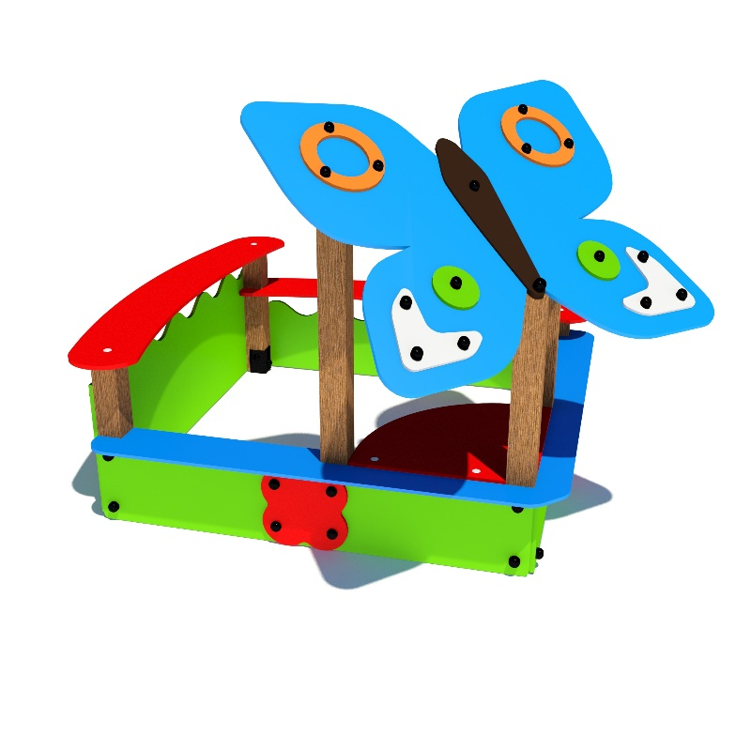 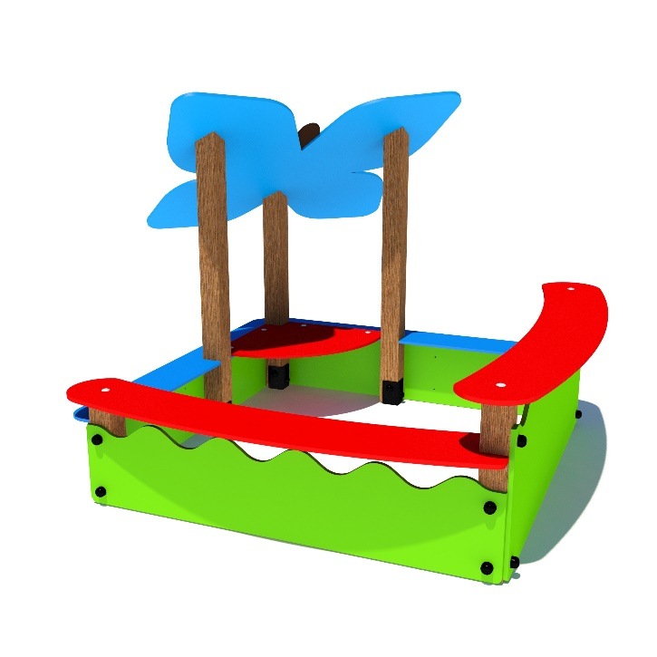 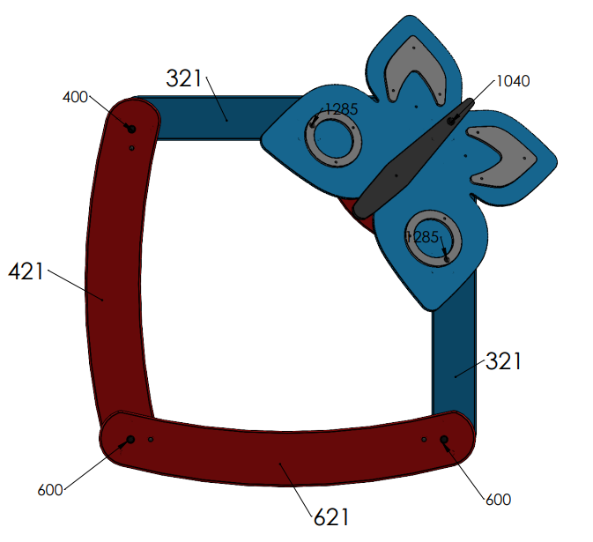
№ п/п | Артикул | Наименование | Кол-во | Изображение | цвет | Длина, м | Ширина, м | Высота, м | Объем, м3 | Объем всего | Метизы крепления на 1 комплектующую | Заглушка м8-10 (крепеж к столбу) (на 1 комплектующую) | всего м8-10 | Заглушка м6 (крепеж фанеры между собой) | всего м6 | ГлухарьМ8х60 | ГлухарьМ8х80 | Мебельный болт М6х45 | Мебельный болт М6х60
СТОЛБЫ
1 | 0085ДБ | Столб (брус 100х100) 1300 мм спиленный под углом | 2 |  | тик | 1.3 | 0.1 | 0.1 | 0.013 | 0.026
2 | 0021ДБ | Столб (брус 100х100) 1100 мм спиленный под углом | 1 |  | тик | 1 | 0.1 | 0.1 | 0.010 | 0.010
3 | 0053ДБ | Столб (брус 100х100) 400 мм | 1 |  | тик | 0.4 | 0.09 | 0.09 | 0.003 | 0.003
4 | 0040ДБ | Столб (брус 100х100) 600 мм | 2 |  | тик | 0.6 | 0.09 | 0.09 | 0.005 | 0.010
5 | 0013МП | Закладная для столба 100х100 | 6 |  | 7047 | 0.075 | 0.075 | 0.26 | 0.001 | 0.009 | Шуруп (глухарь) 8х60 - 4 шт. Шайба м8 увел. - 4шт. | 4 | 24 |  | 0 | 18
ПАНЕЛИ |  |  |  |  |  |  |  |  |  |  |  |  | 0 |  | 0
6 | 000731 | Боковина песочницы Волна больш. 1.07 1500 x 531 x 21 | 1 |  | 6018 | 1.5 | 0.531 | 0.021 | 0.017 | 0.017 | Шуруп (глухарь) 8х80 - 4 шт. Шайба м8 увел. - 4шт. | 4 | 4 |  | 0 |  | 4
7 | 000732 | Боковина песочницы Волна малая 1.07 1500 x 331 x 21 | 1 |  | 6018 | 1.5 | 0.331 | 0.021 | 0.010 | 0.010 | Шуруп (глухарь) 8х80 - 4 шт. Шайба м8 увел. - 4шт. | 4 | 4 |  | 0 |  | 4
8 | 000730 | Боковина песочницы Половина 1.07 750 x 300 x 21 | 4 |  | 6018 | 1.5 | 0.3 | 0.021 | 0.009 | 0.038 | Шуруп (глухарь) 8х80 - 4 шт. Шайба м8 увел. - 4шт. | 4 | 16 |  | 0 |  | 8
9 | 000733 | Стол песочн. арочный с вырез. 1.07 1597 x 344 x 21 | 1 |  | 3020 | 1.597 | 0.344 | 0.021 | 0.012 | 0.012 | Шуруп (глухарь) 8х80 - 1 шт. Шайба м8 увел. - 1шт. | 1 | 1 |  | 0 |  | 1
10 | 000734 | Стол песочницы арочный 1.07 1694 x 344 x 21 | 1 |  | 3020 | 1.694 | 0.344 | 0.021 | 0.012 | 0.012 | Шуруп (глухарь) 8х80 - 2 шт. Шайба м8 увел. - 2шт. | 2 | 2 |  | 0 |  | 1
11 | 000735 | Борт песочницы с вырезом 1.07 1557 x 200 x 21 | 2 |  | 5012 | 1.562 | 0.2 | 0.021 | 0.007 | 0.013 |  |  | 0 |  | 0
12 | 001089 | Крыша Бабочка -1.07 1113 x 1039 x 15 | 1 |  | 5012 | 1.113 | 1.039 | 0.015 | 0.017 | 0.017 | Шуруп (глухарь) 8х80 - 3 шт. Шайба м8 увел. - 3шт. | 3 | 3 |  | 0 |  | 3
13 | 001086 | Брюшко бабочки -1.07 130 x 855 x 15 | 1 |  | 8014 | 0.855 | 0.13 | 0.015 | 0.002 | 0.002 | Болт мебельный М6х45 - 2 шт. Шайба м8 увел. - 2 шт. Гайка м6 - 2 шт |  | 0 | 2 | 2 |  |  | 2
14 | 001087 | Накладка нижняя крыла бабочки -1.07 291 x 327 x 15 | 2 |  | 7047 | 0.327 | 0.291 | 0.015 | 0.001 | 0.003 | Болт мебельный М6х45 - 3 шт. Шайба м8 увел. - 3 шт. Гайка м6 - 3 шт |  | 0 |  |  |  |  | 6
15 | 001088 | Накладка Кольцо крыла бабочки -1.07 270 x 270 x 15 | 2 |  | 2008 | 0.27 | 0.27 | 0.015 | 0.001 | 0.002 | Болт мебельный М6х45 - 3 шт. Шайба м8 увел. - 3 шт. Гайка м6 - 3 шт |  | 0 | 3 | 6 |  |  | 6
16 | 000007 | Точка (песочница-букашка) 150 x 150 x 15 | 2 |  | 6018 | 0.15 | 0.15 | 0.015 | 0.000 | 0.001 | Болт мебельный М6х45 - 1 шт. Шайба м8 увел. -1 шт. Гайка м6 - 1 шт |  | 0 | 1 | 2 |  |  | 2
17 | 000248 | Соединитель цветок 1.08 297 x 297 x 15 | 2 |  | 3020 | 0.297 | 0.297 | 0.015 | 0.001 | 0.003 | Болт мебельный М6х60 - 4 шт. Шайба м8 увел. - 4 шт. Гайка м6 - 4 шт |  | 0 |  |  | 2 |  |  | 4
18 | 000736 | Стол песочницы угловой 1.07 605 x 605 x 21 | 1 |  | 8014 | 0.605 | 0.605 | 0.021 | 0.008 | 0.008 | Болт мебельный М6х60 - 4 шт. Шайба м8 увел. - 4 шт. Гайка м6 - 4 шт |  | 0 | 4 | 4 |  |  |  | 4
19 | 0003МП | Уголок 55х55х40 | 12 |  | 7047 | 0.062 | 0.062 | 0.04 | 0.0001 | 0.001 | Шуруп (глухарь) 8х50 - 1 шт. Шайба м8 увел. - 2шт. Болт мебельный М6х45 - 1 шт. Гайка м6 - 1 шт |  | 0 | 2 | 24 | 12 |  | 12
ЗАГЛУШКИ |  |  |  |  |  |  |  |  |  |  |  |  | 0 |  | 0
20 | КЧМ6КС | Заглушка К4М6КС | 39 |  | Черный | 0.027 | 0.027 | 0.016 | 0.00001 | 0.000 |  |  | 0 |  | 0
21 | КЧМ8КС | Заглушка К4М8КС | 98 |  | Черный | 0.036 | 0.036 | 0.023 | 0.00003 | 0.003 |  |  | 0 |  | 0 | 32 | 21 | 28 | 8
 |  |  |  |  |  |  |  |  |  | 0.199 |  |  | 54 |  | 38 | ГлухарьМ8х60 | ГлухарьМ8х80 | Мебельный болт М6х45 | Мебельный болт М6х60

